FORMATO HUMEDAD AGREGADOS
LABORATORIO DE ENSAYO DE MATERIALES
FORMATO N° F-LEM-P-AG-20.01

 |  |  | MUESTRA |  | N° OT | FECHA DE ENSAYO |  | REALIZADO

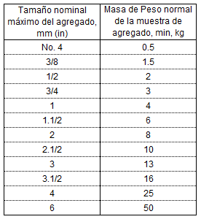
Standard Test Method for Total Evaporable Moisture Content of Aggregate by Drying
ASTM C566-25

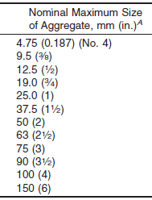
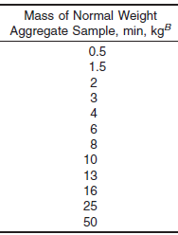
 | Descripción |  |  | Und | Ensayo
 | 1 | N° de ensayo |  | N°
 | 2 | Recipiente Nº |  | N°
 | 3 | Masa de recipiente + muestra húmedo |  | g
 | 4 | Masa de recipiente + muestra seco |  | g
 | 5 | Masa de recipiente + muestra seco (constante) |  | g
 | 6 | Masa de agua (3-4) |  | g
 | 7 | Masa de recipiente |  | g
 | 8 | Masa de muestra seco (5-7) |  | g
 | 9 | Contenido de Humedad de la muestra (6/8*100) |  | % |  |  | Fuente: Elaboración propia basada en la Norma ASTM C566-25.
 | * Reporte al 0.1%, indicado por la Norma de ensayo.
 | Descripción de la muestra |  |  |  |  |  |  |  | Tipo de muestra
 | * Tipo de muestra |  |  |  |  |  | Equipos utilizados | Códigos | agregado fino, agregado grueso, afirmado, Base, Subbase
 | * Tamaño máximo de la muestra (Visual) (in) |  |  |  |  |  | Balanza 0.1 g | EQP-0046
 | * La masa de la muestra cumple con lo requerido por la norma |  |  |  |  |  | Horno 110ºC | EQP-0049
 | * Se excluyó algún material de la muestra de ensayo
 | Descripción del material excluido: |  |  |  | …......................................................

Observaciones: |  |  | ….....................................................................................................................................................................................................
…..................................................................................................................................................................................................................

Revisado:
Fecha:
Aprobado:
Fecha:

Página 1 de 1
Versión: 04 (2026-02-12) |  |  |  | Prohibido reproducir sin autorización

WEB: www.geofal.com.pe, E-MAIL: laboratorio@geofal.com.pe Av. Marañon 763, Los Olivos-Lima / Teléfono: 01 522-1851

